상품제안서
엠디디지탈 전자노트 메모패드 12인치 일반형 | 상품코드: F21842

 |  |  |  |  |  |  | 02-412-0044 | www.easy1.co.kr
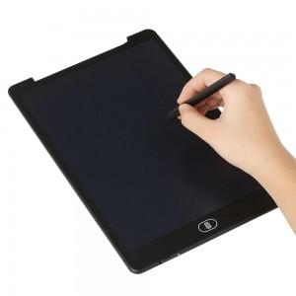

【상세/제작정보】

【인쇄/포장옵션】 | 실크 / 포장지포장

【공급단가】 | 수량 | 50~ | 100~ | 500~ | 1,000~ | 2,000~
*VAT별도 | 블랙 | 10,360원 | 9,990원 | 9,620원 | 9,250원 | 8,880원
 | 화이트 | 10,360원 | 9,990원 | 9,620원 | 9,250원 | 8,880원

【상품 URL】 | https://dev.easy1.co.kr:443/src/goods_detail.php?gdno=21842

